スポンサー公告
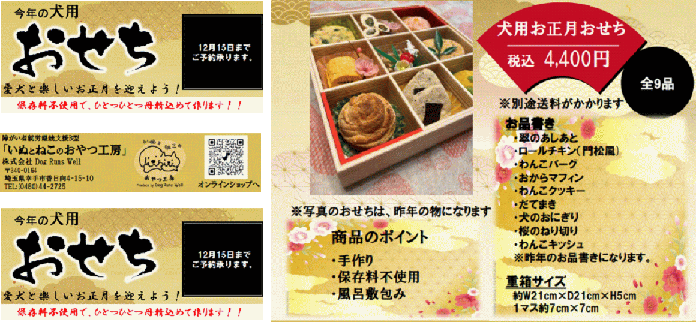
大好評 うちのわんちゃんにも 一つ用意します | 12月10日までに返信ください。

48 ノロウイルス関連情報
ノロウイルス指数平年より低いものの散発事故あり |  |  |  |  |  |  |  | 出典:東京都感染症情報センター
 |  |  |  |  |  |  |  | （最近５年間の週値の比較）

東京都は レベル2 全国平均 (レベル1) 3.81

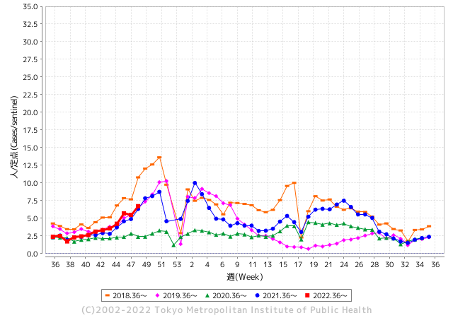
散発事故事例の報告例年より一ヵ月早い

 |  |  |  |  |  |  |  |  |  |  |  | レベル5

 |  |  |  |  |  |  |  |  |  |  |  | レベル4

 |  |  |  |  |  |  |  |  |  |  |  | レベル3

 |  |  |  |  |  |  |  |  |  |  |  | レベル2
GⅡ 47週 0例 |  |  |  |  | GⅡ 48週 0例 |  |  |  |  |  |  | レベル1
地方衛生研究所情報 |  |  | 傾向 |  | 出典：地方衛生研究所ネットワーク
ノロウイルスが流行しています |  |  |  |  |  |  |  | http://idsc.tokyo-eiken.go.jp/diseases/gastro/gastro/
 |  |  |  | 流行警報 | 警戒警報
 | 2022-12-11 |  | 低散発 | 定点観測値 |  | ▲:減少 | 今週のニュース（Noroｖｉｒｕｓ） (12/5-12/11)
都道府県名 | 流行 ☆増加 ★減少☆★1つで約1ポイント |  |  | 2022/47週 | 2022/48週 | 対前週 | 大量発症事故（業種／内容） 今週 , 色抜き(先週) |  |  |  | ニュースソース | 日時
北海道 | ☆ |  |  | 0.71 | 1.04 | 0.33 |  |  |  |  |  |  | 北海道
青森県 | ☆ |  |  | 1.36 | 1.81 | 0.45 |  |  |  |  |  |  | 青森県
岩手県 | ★ |  |  | 3.78 | 3.48 | ▲ 0.30 | 岩手県花巻市内の保育所でノロウイルスの集団感染が発生し、１２月７日までに園児１０人がおう吐や下痢の症状を訴えました。 ノロウイルスの集団感染はこの冬県内で初めてです。 県によりますと１１月３０日から１２月７日にかけて、花巻市内の保育所に通う０歳から２歳の園児１０人から、おう吐や下痢などの症状が確認されました。 |  |  |  | 岩手めんこいテレビ | 2022-12-09 | 岩手県
宮城県 | FALSE |  |  | 2.22 | 2.22 | 0.00 |  |  |  |  |  |  | 宮城県
秋田県 | ★ |  |  | 0.85 | 0.76 | ▲ 0.09 |  |  |  |  |  |  | 秋田県
山形県 | ☆ |  |  | 2.48 | 3.72 | 1.24 |  |  |  |  |  |  | 山形県
福島県 | ☆ |  |  | 1.28 | 1.36 | 0.08 |  |  |  |  |  |  | 福島県
茨城県 | ☆ |  |  | 2.63 | 2.88 | 0.25 |  |  |  |  |  |  | 茨城県
栃木県 | ☆ |  |  | 1.17 | 1.56 | 0.39 |  |  |  |  |  |  | 栃木県
群馬県 | ☆ |  |  | 4.13 | 4.78 | 0.65 |  |  |  |  |  |  | 群馬県
埼玉県 | ☆ |  |  | 6.72 | 7.62 | 0.90 |  |  |  |  |  |  | 埼玉県
千葉県 | ☆ |  |  | 4.12 | 4.7 | 0.58 | 船橋市保健所は２日、同市内の二つの保育園で、サポウイルスによる感染性胃腸炎の集団感染が起きたと発表した。症状が出たのはいずれも園児で０～６歳の計７５人。重症者はおらず、全員快方に向かっている。 同保健所によると、集団発症の連絡が１１月２４、２５日に各園からあった。 |  |  |  | 千葉日報 | 2022-12-02 | 千葉県
東京都 | ☆ |  |  | 5.48 | 6.72 | 1.24 |  |  |  |  |  |  | 東京都
神奈川県 | ☆ |  |  | 3.4 | 3.91 | 0.51 | 神奈川県は29日、鎌倉市扇ガ谷の築100年の洋館を修復・再利用したフレンチレストラン「古我邸」で開かれた結婚式で食事をした53人のうち24人が、下痢や吐き気、発熱などの症状を訴え、ノロウイルスによる食中毒と診断されたと発表した。県によると、いずれも軽症という。 |  |  |  | 毎日新聞 | 2022-11-29 | 神奈川県
新潟県 | ☆ |  |  | 1.55 | 1.71 | 0.16 |  |  |  |  |  |  | 新潟県
富山県 | ☆ |  |  | 3.66 | 3.83 | 0.17 |  |  |  |  |  |  | 富山県
石川県 | ☆☆ |  |  | 3.45 | 5.07 | 1.62 |  |  |  |  |  |  | 石川県
福井県 | ☆☆☆☆ |  |  | 7.78 | 14.48 | 6.70 |  |  |  |  |  |  | 福井県
山梨県 | ☆ |  |  | 2 | 2.79 | 0.79 |  |  |  |  |  |  | 山梨県
長野県 | ☆ |  |  | 2.56 | 3.5 | 0.94 |  |  |  |  |  |  | 長野県
岐阜県 | ☆ |  |  | 1.38 | 1.91 | 0.53 | 県と岐阜市は八日、ノロウイルス食中毒注意報を発表した。 県によると、県内五十三カ所の定点医療機関で、一週間平均一・九一件の感染性胃腸炎の患者が報告された。前週からの増加数が二週連続で一・一倍となったため、注意報を出した。 |  |  |  | 中日新聞 | 2022-12-09 | 岐阜県
静岡県 | ☆ |  |  | 2.21 | 2.98 | 0.77 | 冬の時期に多発するノロウイルスなどによる食中毒を防ぐため、静岡県富士市の宿泊施設で11月29日、一斉監視指導が始まりました。富士保健所による一斉監視指導は、富士市内の旅館やホテルなど24の施設を対象に行われます。保健所の担当者が調理場に立ち入り、食材の保存状況や浴場の衛生管理などについて確認しました。 |  |  |  | SBS | 2022-11-29 | 静岡県
愛知県 | ☆ |  |  | 2.42 | 3.27 | 0.85 |  |  |  |  |  |  | 愛知県
三重県 | ☆ |  |  | 4.42 | 4.91 | 0.49 |  |  |  |  |  |  | 三重県
滋賀県 | ☆ |  |  | 2.06 | 2.19 | 0.13 |  |  |  |  |  |  | 滋賀県
京都府 | ☆ |  |  | 1.82 | 2.01 | 0.19 |  |  |  |  |  |  | 京都府
大阪府 | ☆ |  |  | 3 | 3.32 | 0.32 | 大阪府泉佐野市の認定こども園で、園児ら１１７人が下痢や嘔吐の症状を相次いで訴え、保健所はノロウイルスの集団感染と断定しました。 泉佐野市の「あおいこども園」で今週火曜日（６日）、園から報告を受けた保健所が検査したところ、園児２人からノロウイルスが検出されました。１１月１４日から９日までに、園児と職員あわせて１１７人に症状がみられましたが、全員快方に向かっています。 |  |  |  | 日テレnews | 2022-12-09 | 大阪府
兵庫県 | ☆ |  |  | 2.85 | 3.29 | 0.44 |  |  |  |  |  |  | 兵庫県
奈良県 | ☆ |  |  | 1.65 | 2.26 | 0.61 |  |  |  |  |  |  | 奈良県
和歌山県 | ☆ |  |  | 1.83 | 2.83 | 1.00 | 和歌山県は8日、同県海南市立きらら子ども園の0〜5歳の園児30人が11月29日〜今月7日に嘔吐や下痢などを訴え、うち5人からサポウイルスが検出されたと発表した。30人はいずれも軽症で快方に向かっており、県が原因を調べている。 |  |  |  | 共同通信 | 2022-12-08 | 和歌山県
鳥取県 | ☆ |  |  | 1.68 | 2 | 0.32 |  |  |  |  |  |  | 鳥取県
島根県 | ☆ |  |  | 3.17 | 3.43 | 0.26 |  |  |  |  |  |  | 島根県
岡山県 | ☆ |  |  | 4.11 | 4.33 | 0.22 | 感染症発生動向調査による定点医療機関からの感染性胃腸炎の届出件数が２週間連続で対前週比 1.1 倍以上に増加し、食中毒注意報の発令条件を満たしました。このため、本日付けで県内全域に食中毒注意報を発令し、冬季において発生が危惧されるノロウイルス食中毒の予防について、食品関係事業者や県民に注意喚起を図ることにしましたので、お知らせします。また、次の事項について重点的に取り組むことで、ノロウイルス食中毒の予防に努めます。 |  |  |  | 岡山県公表 | 2022-12-01 | 岡山県
広島県 | ☆ |  |  | 3.49 | 3.87 | 0.38 | 一方、安芸高田市では県内で今シーズン初のノロウイルスの集団感染が発生しています。 一斉監視はノロウイルスなどの食中毒が心配される12月に毎年1カ月間実施されています。 |  |  |  | 広島ホームテレビ | 2022-12-01 | 広島県
山口県 | ★ |  |  | 2.29 | 2.18 | ▲ 0.11 |  |  |  |  |  |  | 山口県
徳島県 | ★ |  |  | 3.22 | 2.91 | ▲ 0.31 |  |  |  |  |  |  | 徳島県
香川県 | ☆ |  |  | 2 | 2.68 | 0.68 |  |  |  |  |  |  | 香川県
愛媛県 | ☆ |  |  | 3.14 | 3.78 | 0.64 |  |  |  |  |  |  | 愛媛県
高知県 | ☆ |  |  | 1.3 | 1.78 | 0.48 |  |  |  |  |  |  | 高知県
福岡県 | ☆ |  |  | 4.18 | 5.24 | 1.06 | 北九州市内の児童福祉施設で、児童・生徒と職員あわせて１９人が嘔吐・下痢などの症状を訴えています。◆１９人が症状訴える 発症したのは、１０歳未満の８人と１０代の７人、それに職員４人です。これまでに入院した人や重症者はいないということです。 |  |  |  | 2022-11-30 | RKBオンラインH57:N62H21HH40:N62 | 福岡県
佐賀県 | ☆ |  |  | 3.26 | 3.78 | 0.52 |  |  |  |  |  |  | 佐賀県
長崎県 | ☆ |  |  | 1.61 | 2.5 | 0.89 |  |  |  |  |  |  | 長崎県
熊本県 | ★ |  |  | 5.28 | 4.62 | ▲ 0.66 | 11月21～27日の熊本県感染症情報によると、例年12～1月に流行する感染性胃腸炎の患者264人が県内50定点の医療機関から報告された。前週より26人多く、3週連続の増加。 |  |  |  | 熊本日日新聞 | 2022-12-01 | 熊本県
大分県 | ☆☆ |  |  | 5.11 | 6.92 | 1.81 |  |  |  |  |  |  | 大分県
宮崎県 | ★ |  |  | 5.31 | 4.86 | ▲ 0.45 |  |  |  |  |  |  | 宮崎県
鹿児島県 | ★ |  |  | 2.69 | 2.61 | ▲ 0.08 |  |  |  |  |  |  | 鹿児島県
沖縄県 | ☆ |  |  | 0.94 | 1.79 | 0.85 |  |  |  |  |  |  | 沖縄県
全国 | ☆ |  |  | 3.22 | 3.81 | 0.59
 |  |  |  |  |  |  |  |  |  |  | 0 | 1
 |  |  |  | 今週 |  |  | 管理レベル「1」
 |  | 先週に比べて全国平均は |  |  |  | 3.81 | ：先週より | 0.59
 |  | 東京都は |  |  |  | 6.72 | ：先週より | 1.24
 |  | 最高指数は |  |  | 福井県 | 14.48 | 全国で10.00を超える都道府県数は |  | 1ヶ所 | 増減 | 1

1 | 県内で流行・食中毒原因が一件以上報告される 定点観測値が2.00を超える |  |  |  |  | 【情報共有】 週間・情報収集/情報共有は月一回以上 【体調管理】 従業員の健康チェックは続ける

48 衛生訓話
毎週 ひとつ 覚えていきましょう
今週のお題( 調理する加熱温度・時間をきめていますか)
↓ 職場の先輩は以下のことを理解して わかり易く 指導しましょう ↓
加熱調理することで原材料に付着していた細菌が減少します
 | 第一次産品には食中毒の病原菌が付着している可能性があります。 これらの病原菌は過熱して取り去らない限り提供できません。
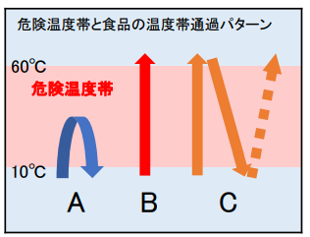
 |  | 注意すべき原材料と病原菌 1. 牛肉、内臓肉・・・・ベロ毒素陽性大腸菌* カンピロバクター属菌* 2. 鶏卵、うずら卵・・・サルモネラ属菌* 3. 鶏肉、羊肉・肉・・・カンピロバクター属菌* 4. 牡蠣、二枚貝・・・・ノロウイルス** 5. 海産魚貝類・・・・・腸炎ビブリオ*

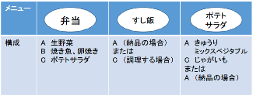

加熱温度、冷却温度と時間 時間内提供

 |  *細菌類は、おおかた7５℃で１分の加熱で 病原性を失わせることが出来る。 ただし食品の形態や内在する細菌と食品成分の共存状態によっては熱伝導が伝わりにくい ことがあるので検証が必要。例えば空気含有が多い場合が該当する。 サルモネラ属菌などでは６３℃１分で十分病原性を失うことが出来るという報告もある。 食品は美味しくなくては提供する意味がない。したがって不必要な加熱は避けたい。 腸炎ビブリオは過熱よりも真水洗浄が効果的なので調理前にしっかり洗えば 不必要な加熱は不要である。 **ノロウイルスは８５℃ 60-90秒の過熱が必要である。

48 新型コロナウイルス情報
 |  | 新規感染者数 138週目 |  |  |  | コロナは既にWITHの時代、今年の冬が付き合い方の結論か

北半球が冬季に向かい世界的第６波の静かな足音が聞こえ始めている。 12月に入り米国、ブラジル、中国の新規感染者が増加している。また検査の陽性率ではイスラエルが急増している。新たな変異株の搭乗でなければよいが。 更に今感染拡大の中心は、東アジアにある。日本、韓国、台湾、東中国。 経済活動の再開、人の交流再開で感染は増えていく条件がそろっている。 ワクチンが行き届き、飲み薬の開発、抗原検査キットがいつでも手に入り、重篤感染者が0.1%程度、いよいよ2023年は、感染症改正となる。
*評価に値する政府のコロナ対策 第5回目ブースター接種の予定を明確にすべき時期!!
*世界は感染第6波リバウンドもピークアウトしているものの 今週はまだ毎日54万人が新規感染状態。
 | 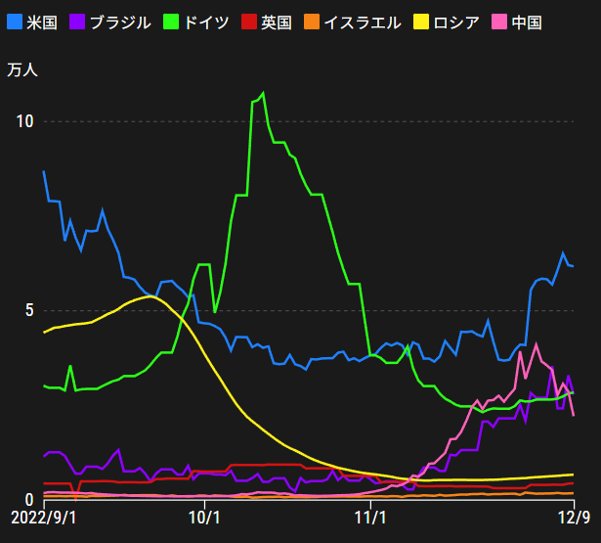
 |  | 今週の新型コロナ 新規感染者数 世界で378万人(対前週の増減 : 10万人増加)
 | 世界の新規感染者数: 378万人で感染持続 世界は第5波が終了し落ち着いている。 北半球は冬に向かいインフルエンザとの同時流行に警戒。
 | コロナ・ワクチン接種予定と内容 (元阿部首相と菅前首相の最大の功績)
 |  |  |  |  |  |  |  |  |  |  |  |  |  |  | >
世界の感染率は1.03% : 0.01%減少
65歳以上の高齢者に肺炎発症による重度化リスクが高い
)
 |  | Reported 12/11 7:21 (前週より378万人) 世界は感染 第五波は終息中、アジアでは一部拡大傾向
 |  | https://gisanddata.maps.arcgis.com/apps/opsdashboard/index.html#/bda7594740fd40299423467b48e9ecf6

世界の増加率が上昇
o BA5・2
・ BQ1.1
 |  |  |  |  |  |  |  |  |  |  |  |  |  | 3,780,475
 |  |  | 現在の新型コロナウイルス感染者数 |  |  | 前週 | 患者数 | 対世界比% | 死者数 | 致死率 | 対前週増加率
 |  |  |  |  | Total | 645,008,998 | 648,789,473 | 100.0% | 6,652,288 | 1.03% | 100.6% | 前週からの増加数
 |  |  |  | 感染制御地区 | 米国 | 98,967,906 | 99,408,565 | 15.3% | 1,084,439 | 1.1% | 100.4% |  | 3,780,475
 |  |  |  |  | カナダ | 4,444,912 | 4,463,982 | 0.7% | 48,493 | 1.1% | 100.4%
 |  |  |  |  | メキシコ | 7,132,792 | 7,156,730 | 1.1% | 330,667 | 4.6% | 100.3%
 |  |  |  |  | ブラジル | 35,337,546 | 35,531,716 | 5.5% | 690,677 | 1.9% | 100.5%
 |  |  |  | 感染制御地区 | ｱﾙｾﾞﾝﾁﾝ | 9,727,247 | 9,739,856 | 1.5% | 130,034 | 1.3% | 100.1%
 |  |  |  |  | チリ | 4,933,525 | 4,955,536 | 0.8% | 62,708 | 1.3% | 100.4%
 |  |  |  |  | 南アフリカ | 4,042,769 | 4,045,070 | 0.6% | 102,550 | 2.5% | 100.1%
 |  |  |  |  | トルコ | 16,919,638 | 16,919,638 | 2.6% | 101,203 | 0.6% | 100.0%
 |  |  |  |  | イラン | 7,559,799 | 7,560,105 | 1.2% | 144,658 | 1.9% | 100.0%
 |  |  |  |  | インド | 44,674,390 | 44,675,872 | 6.9% | 530,654 | 1.2% | 100.0%
 |  |  |  |  | パキスタン | 1,575,225 | 1,575,424 | 0.2% | 30,635 | 1.9% | 100.0%
 |  |  |  |  | ロシア | 21,304,497 | 21,351,196 | 3.3% | 384,650 | 1.8% | 100.2%
 |  |  |  |  | スペイン | 13,614,807 | 13,632,635 | 2.1% | 116,422 | 0.9% | 100.1%
 |  |  |  |  | フランス | 38,174,893 | 38,598,292 | 5.9% | 160,652 | 0.4% | 101.1%
 |  |  |  |  | ドイツ | 36,557,861 | 36,755,666 | 5.7% | 158,971 | 0.4% | 100.5%
 |  |  |  | 感染拡大地区 | 日本 | 25,153,028 | 25,972,791 | 4.0% | 51,520 | 0.2% | 103.3% | 日本は、世界第一位の増加率とはいえ、かなり沈静化してきている。 冬に向かい中国の感染状況が一気に悪化
 |  |  |  |  | 中国 | 3,848,002 | 4,095,370 | 0.6% | 16,176 | 0.4% | 106.4%

世界の第5波 BA5
 |  |  |  |  |  |  |  |  |  |  | 最近のBA5株では、1.1%以下です。こうなると感染症法の位置づけとしても5類季節性インフルエンザ相当が適当となります。 なお患者数は、全数把握は当然必要です。詳細な診断情報は、高齢者と基礎疾患を持つもの、更に12歳以下の学童や幼児の重症例が必要です。

第一波 第二波 第三波 第四波 第五波

 |  |  |  |  |  |  |  |  | 冬に向かい

 | 日本の感染症BCPステージ
 | フェイズ別 対策立案
 | 1. 地域的に発生していない段階
 | 2. 地域、顧客所在地に感染者が確認された段階
 | 3. 地域住民、同居者の参加団体に感染者が確認された段階 |  |  |  |  |  |  |  |  |  |  |  | 企業内に感染者が発見された場合の対応と手順が具体的に用意されていないとパニックになる。 準備が大勢。ステークホルダーへの告知も当然前提。
 | 4 職場で複数の濃厚接触者が判明した段階
 | 5. 3で複数もしくは感染が拡大する段階
 | 6. 従業員もしくはその家族に感染確認の段階
 | 7. 5で感染が収まらない段階
 | 7. パンデミック(大流行)宣言の段階

 | ・組織・連絡体制 ・社内、社外
 | 緊急連絡網 所轄保健所、公共機関との連帯
 | 現状リスクｺﾐﾆｭケーション、顧客への情報開示
 | ・予防体制 消毒材、マスク備品準備、就業前後の除菌 検温と報告
 | ・診療体制 もしもの場合の相談医療先の確保、連絡
 | ・就業体制の見直対策 感染者の発症時の業務継続対応
 | 病院、介護・老人施設への入室時の対応、営業車両の洗浄
 | ・長期間休業に対する対策 従業員のケア

 | フェイズ | 緊急連絡網 | 消毒材 | マスク | 検温 | 行動履歴整理 | 保健所 医療機関 | 顧客連絡 | 就業 体制 | 入館チェック | 従業員ケア | PCR検査確認
 |  |  |  |  | 37.5℃↑
 | 1 | 〇 |  |  |  |  |  |  |  | 〇
 | 2 | 〇 | 〇 | 〇 | 〇 |  |  |  | 〇* | 〇 |  |  | *テレワーク、隔日出勤
 | 3 | 〇 | 〇 | 〇 | 〇 |  |  |  | 〇 | 〇 | 〇
対策 | 4 | 〇 | 〇 | 〇 | 〇 | 〇 | 〇 | ★ | 〇 | 〇 | 〇 | 〇 | 無症状なら１週間経過と就業制限
 | 5 | 〇 | 〇 | 〇 | 〇 | 〇 | 〇 | 〇 | 〇 | 〇 | 〇 | 〇
 | 6 | 〇 | 〇 | 〇 | 〇 | 〇 | 〇 | 〇 | 〇 | 〇 | 〇 | 〇
 | 7 | 〇 | 〇 | 〇 | 〇 | 〇 | 〇 | 〇 | 〇 | 〇 | 〇 | 〇

 |  |  |  |  |  |  |  | ★PCR+

48 感染症統計
届出感染症 第三類 腸管出血性大腸菌 |  |  |  |  |  |  |  |  |  |  |  |  |  | 届出感染症 第三類 細菌性赤痢菌
全国 報告数推移 医療機関からの届出数 |  |  |  |  |  |  |  |  |  |  |  |  |  | 全国 報告数推移 届出患者数（人）
 | 1月 | 2月 | 3月 | 4月 | 5月 | 6月 | 7月 | 8月 | 9月 | 10月 | 11月 | 12月 | 合計 |  | 1月 | 2月 | 3月 | 4月 | 5月 | 6月 | 7月 | 8月 | 9月 | 10月 | 11月 | 12月 | 合計
12-21年月平均 | 65 | 56 | 64 | 102 | 185 | 405 | 615 | 875 | 565 | 363 | 206 | 123 | 3,625 | 12-21年月平均 | 10 | 10 | 15 | 8 | 11 | 10 | 9 | 12 | 10 | 20 | 12 | 12 | 137
 |  |  |  |  |  |  |  |  |  |  |  | 今週 |  |  |  |  |  |  |  |  |  |  |  |  |  | 今週
 |  |  |  |  |  |  |  |  |  |  |  | 39 |  |  |  |  |  |  |  |  |  |  |  |  |  | 0
2022年 | 81 | 39 | 72 | 89 | 258 | 416 | 554 | 568 | 578 | 327 | 160 | 39 | 3,181 | 2022年 | 0 | 5 | 4 | 1 | 1 | 1 | 1 | 1 | 0 | 0 | 0 | 0 | 14
2021年 | 81 | 48 | 71 | 128 | 171 | 350 | 569 | 553 | 458 | 306 | 220 | 229 | 3,184 | 2021年 | 1 | 2 | 1 | 0 | 0 | 0 | 1 | 1 | 0 | 1 | 0 | 0 | 7
2020年 | 112 | 85 | 60 | 97 | 95 | 305 | 544 | 449 | 475 | 505 | 219 | 98 | 3,044 | 2020年 | 16 | 1 | 19 | 3 | 13 | 1 | 2 | 2 | 0 | 24 | 4 | 2 | 87
2019年 | 84 | 100 | 77 | 80 | 236 | 438 | 631 | 752 | 523 | 427 | 253 | 136 | 3,737 | 2019年 | 7 | 7 | 13 | 3 | 8 | 11 | 5 | 11 | 9 | 9 | 20 | 37 | 140
2018年10月3日、山梨県内の宿坊を利用した2グループ42名が赤痢にかかりました。使用水や従事者からは赤痢菌が検出されておらず現在のところ感染源は不明です。
2018年 | 41 | 44 | 67 | 103 | 311 | 415 | 539 | 1,165 | 534 | 297 | 205 | 92 | 3,813 | 2018年 | 9 | 22 | 18 | 9 | 21 | 14 | 6 | 13 | 7 | 81 | 31 | 37 | 268
埼玉県と群馬県の総菜店で販売されたポテトサラダを食べた人が腸管出血性大腸菌O157に感染した、という集団食中毒に関するニュースが2017年8月21日以降、新聞やテレビで取り上げられました。
2017年 | 57 | 35 | 95 | 112 | 131 | 340 | 483 | 1339 | 614 | 349 | 236 | 68 | 3,859 | 2017年 | 19 | 12 | 8 | 12 | 7 | 15 | 16 | 12 | 16 | 6 | 12 | 6 | 141
2016年 | 68 | 42 | 44 | 75 | 135 | 448 | 507 | 808 | 795 | 313 | 246 | 143 | 3,624 | 2016年 | 9 | 16 | 12 | 6 | 7 | 14 | 9 | 14 | 9 | 9 | 8 | 7 | 120
2015年 | 71 | 97 | 61 | 105 | 198 | 442 | 790 | 674 | 594 | 275 | 133 | 108 | 3,548 | 2015年 | 7 | 13 | 12 | 11 | 12 | 15 | 20 | 15 | 15 | 20 | 9 | 7 | 156
2011年8月に外食チェーン店が原因とされた赤痢菌Shigella sonneiの広域集団感染事例が青森県、宮城県、山形県、福島県において発生した。本事例は、それとほぼ同時期に発生しておりその関連性が強く疑われた事例である。
※2022年 第48週（11/28～12/4） 現在 |  |  |  |  |  |  |  |  |  |  |  |  |  | ※2022年 第48週（11/28～12/4） 現在
*発行予定は2022年11月7日（月）です。 |  |  |  |  |  |  |  |  |  |  |  |  |  | *発行予定は2022年11月7日（月）です。
 | 腸管出血性大腸菌 |  | やや少ない |  |  |  |  |  |  |  |  |  |  |  | 赤痢 | 非常に少ない |  | コロナ渦
Ｈ２９／８月は非常に多かった

腸管出血性大腸菌
細菌性赤痢菌

 |  |  |  |  |  |  |  |  |  |  |  |  |  |  | 腸管系感染症は新型コロナウイルス予防の手洗い、手指消毒で
 |  |  |  |  |  |  |  |  |  |  |  |  |  |  | 圧倒的に感染防御できている

48 食品表示
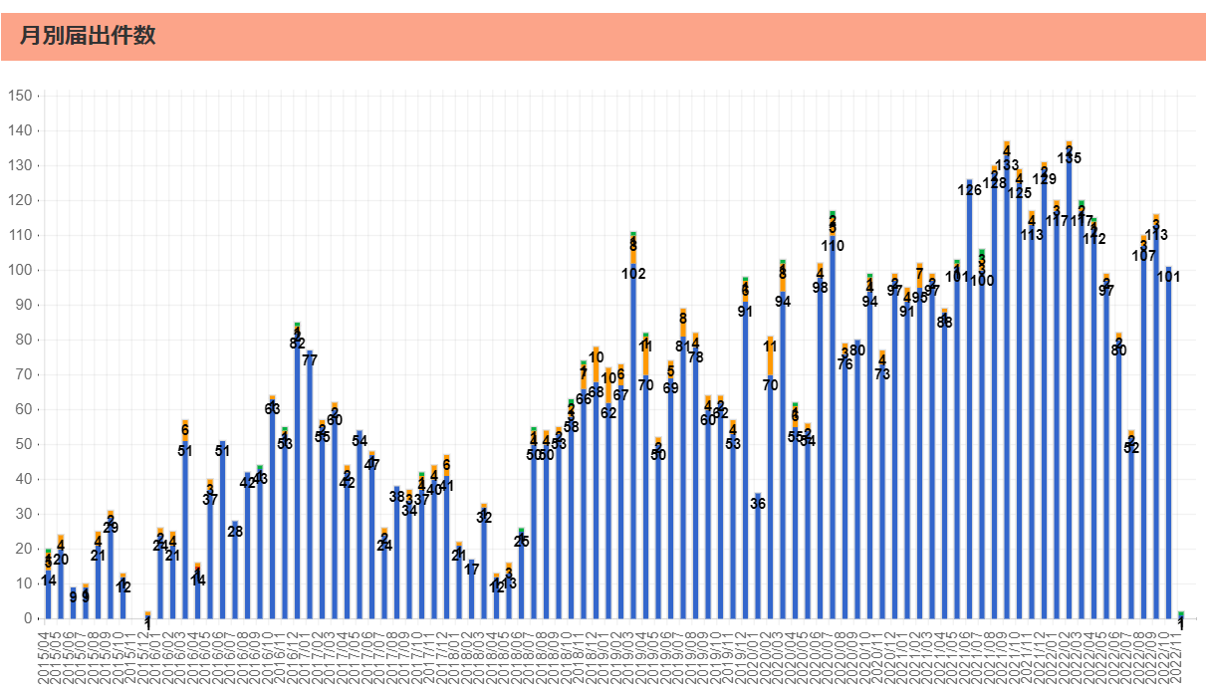
食品表示 (12/5-12/11)
ヤマザキ チョコバナナクレープ 一部中身違いアレルゲン表示欠落
2022年12月5日にNew Days、New Days KIOSKで販売した「チョコバナナクレープ」の一部商品において、誤ってレアチーズブルーベリークレープが入った商品が2個あることが判明。レアチーズブルーベリークレープにはゼラチンが含まれており、「ゼラチン」アレルギーの人が喫食すると健康に影響がある恐れがあるため、回収・返金する。これまで健康被害の報告はない。(リコールプラス) 【対象】商品名:チョコバナナクレープ 内容量:1個 形態:フィルム包装 JANコード:4903110472353 消費期限:22.12.7 製造所固有記号:YM1 販売地域:青森県、秋田県、岩手県、山形県、宮城県、福島県、新潟県、栃木県、群馬県、茨城県、千葉県、埼玉県、東京都、神奈川県、長野県、山梨県、静岡県 販売先:New Days、New Days KIOSKにて消費者向けに小売り 販売日:2022年12月5日 販売数量:2,798個 【対処方法】 【回収情報の周知方法】 会社ホームページ (https://www.yamazakipan.co.jp/) 、New Daysホームページにおいて周知 販売店における店頭告知 【回収方法】 着払いで以下の住所に郵送 | ▶https://zoom.us/webinar/register/WN_9-ciXs0sQT2yGdb79VBoLQ
がんの改善効果を表示 消費者庁、景表法と食品表示法で処分
消費者庁は11月18日、健康食品の摂取でがんや難治性の疾患を改善する効果があるかのように表示していた健康食品販売事業者に景品表示法に基づく措置命令を下した。新型コロナウイルスの感染予防効果の可能性も謳っていた。当該事業者は一般社団法人免研アソシエイツ協会（大阪市）。同協会は機能性表示食品と紛らわしい用語も表示に使っており、食品表示法が定める食品表示基準にも違反しているとして、同法に基づく指示処分も受けた。景品表示法と食品表示法による同時措置は過去4件あるとしている。消費者庁によると、景品表示法違反とされた同社製品は10商品。9商品が食品で1商品は化粧品だった。同社は商品ごとに昨年6月から今年4月5日まで、5種類のチラシを配付、自ら運営する販売サイトで販売する方法をとっていた。 景品表示法の違反とされたのは、これらチラシに「難病改善に、糖鎖の重要性」……（以下続く） （本紙「ニッポン消費者新聞」12月1日号より一部転載）
行政情報 消費者庁がネット広告の違反表示調査、健康食品など207商品に改善指示
消費者庁は7月～9月に実施したインターネットによる健康食品などの虚偽・誇大表示の監視結果を28日、発表した。その結果、206事業者の207商品の表示に健康増進法違反（誇大表示の禁止）の恐れがある文言があったとして、これらの事業者に改善指導を行った。併せて、事業者が出店するモール運営事業者にも、表示の適正化について協力を依頼した。

なお、情報提供ページは提供者側により短期間で削除される場合もあります。予めご了解ください。

